吞吐量（整机）
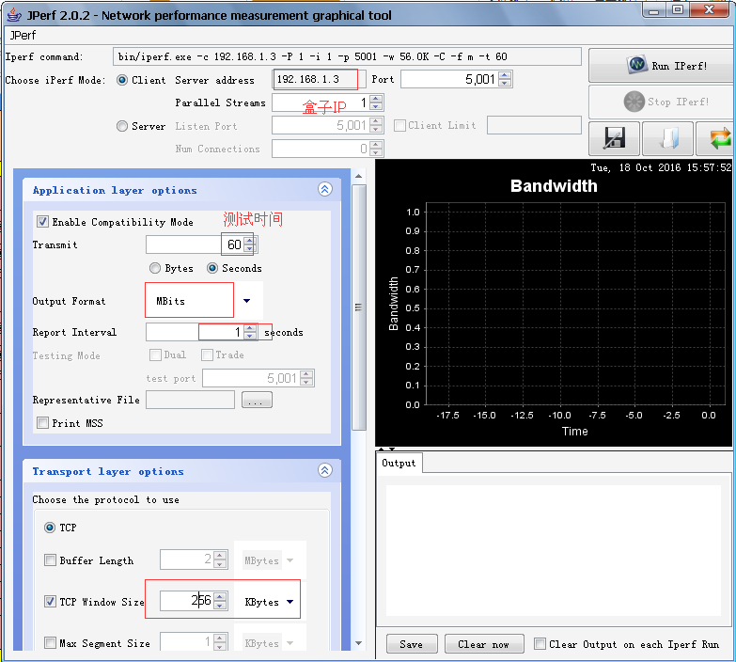
WIFI盒子端吞吐量测试标准(2.4G)
序号 |  | 测试项 | 测试方向 | 限值 | 测试结果（单位：Mbits）
 |  |  |  |  | CH1 |  |  |  | CH6 |  |  |  | CH11(CH13)
 |  |  |  |  | 0° | 90° | 180° | 270° | 0° | 90° | 180° | 270° | 0° | 90° | 180° | 270°
1 | 近场 | 单天线 11n,HT20 近场2m | RX | ≥40

 |  |  | TX | ≥40

2 |  | 双天线 11n,HT20 近场2m | RX | ≥70

 |  |  | TX | ≥70

3 |  | 单天线 11n,HT40 近场2m | RX | ≥70

 |  |  | TX | ≥70

4 |  | 双天线 11n,HT40 近场2m | RX

 |  |  | TX

5 | 远场 -35dB | 单天线 11n,HT20 衰减器模拟远场 | RX | ≥25

 |  |  | TX | ≥25

6 |  | 双天线 11n,HT20 衰减器模拟远场 | RX | ≥50 | 66 | 60.7 | 56.5 | 64.5 | 80.9 | 63.4 | 52.4 | 60 | 54.3 | 55.8 | 48.9 | 42

 |  |  | TX | ≥50

7 |  | 单天线 11n,HT40 衰减器模拟远场 | RX

 |  |  | TX

8 |  | 双天线 11n,HT40 衰减器模拟远场 | RX

 |  |  | TX

测试方法：1，盒子端安装iperf APK，测试RX时，在盒子端命令行输入指令iperf -s -i 1，测试TX时，盒子端输入 iperf -c （PC IP）-w 256K -t 60; 2，PC端如右图进行设置。 测试结论：

WIFI盒子端吞吐量测试标准(5G)
序号 |  | 测试项 |  | 限值 | 测试结果(单位：Mbits)
 |  |  |  |  | 36 |  |  |  | 120 |  |  |  | 161
 |  |  |  |  | 0° | 90° | 180° | 270° | 0° | 90° | 180° | 270° | 0° | 90° | 180° | 270°
1 | 近场 | 单天线 11n,11ac HT20 近场2m | RX | ≥60

 |  |  | TX

2 |  | 双天线 11n,11ac HT20 近场2m | RX

 |  |  | TX

3 |  | 单天线 11n,11ac HT40 近场2m | RX

 |  |  | TX

4 |  | 双天线 11n,11ac HT40 近场2m | RX

 |  |  | TX

5 | 远场 -35dB | 单天线 11n,11ac HT20 模拟远场 | RX

 |  |  | TX

6 |  | 双天线 11n,11ac HT20 模拟远场 | RX

 |  |  | TX

7 |  | 单天线 11n,11ac HT40 模拟远场 | RX

 |  |  | TX

8 |  | 双天线 11n,11ac HT40 模拟远场 | RX

 |  |  | TX

Cable模式
单天线发送
 | HT20_TX_CH1 | HT20_TX_CH7 | HT20_TX_CH11orCH13 | HT40_TX_CH1 | HT40_TX_CH7 | HT40_TX_CH11orCH13
-40dB |  |  | 52
-60dB |  |  | 52
-75dB |  |  | 52
-80dB |  |  | 49
-100dB |  |  | 11
单天线接收
 | HT20_RX_CH1 | HT20_RX_CH7 | HT20_RX_CH11orCH13 | HT40_RX_CH1 | HT40_RX_CH7 | HT40_RX_CH11orCH13
-40dB | 43
-60dB | 43
-75dB | 42.7
-80dB | 42.7
-100dB | 10.2
吞吐量测试
1 Cable测试（单天线）
测试条件：路由器在n模式，发射功率14dB；要求：绘出RX、TX拐点，拐点衰减值≤-75dB
序号 | 衰减值（dB） | TX/RX指标要求（单位Mbps） |  | 信道 | 测试结果（单位Mbps） |  |  |  | 结果判定
 |  | HT40 | HT20 |  | TX(HT40) | TX(HT20) | RX(HT40) | RX(HT20)
1 | -40dB | 75 | 45 | 1 |  |  |  | 43
 |  |  |  | 7
 |  |  |  | 11&13 |  | 52
2 | -60dB | 75 | 45 | 1 |  |  |  | 43
 |  |  |  | 7
 |  |  |  | 11&13 |  | 52
3 | -75dB | 75 | 45 | 1 |  |  |  | 42.7
 |  |  |  | 7
 |  |  |  | 11&13 |  | 52
4 | -80dB | 65 | 40 | 1 |  |  |  | 42.7
 |  |  |  | 7
 |  |  |  | 11&13 |  | 49
5 | -100dB | 5 | 5 | 1 |  |  |  | 10.2
 |  |  |  | 7
 |  |  |  | 11&13 |  | 11
插入TX测试曲线
双天线发送
 | HT20_TX_CH1 | HT20_TX_CH7 | HT20_TX_CH11orCH13 | HT40_TX_CH1 | HT40_TX_CH7 | HT40_TX_CH11orCH13
-40dB | 93.2 | 93.5 | 93.4
-60dB | 92.6 | 93.5 | 93.1
-75dB | 93.2 | 92.6 | 92.3
-80dB | 90.6 | 91.5 | 92.1
-100dB | 12.2 | 13.5 | 13.6
插入RX测试曲线
双天线接收
 | HT20_RX_CH1 | HT20_RX_CH7 | HT20_RX_CH11orCH13 | HT40_RX_CH1 | HT40_RX_CH7 | HT40_RX_CH11orCH13
-40dB | 94 | 93 | 93
-60dB | 93 | 93.3 | 92.9
-75dB | 92.5 | 92.6 | 92.6
-80dB | 90.3 | 92.3 | 92.2
-100dB | 14.1 | 14.4 | 13.9
2 Cable测试（双天线）
测试条件：路由器在n模式，发射功率14dB；要求：绘出RX、TX拐点，拐点衰减值≤-75dB
序号 | 衰减值(dB） | TX/RX指标要求（单位Mbps） |  | 信道 | 测试结果（单位Mbps） |  |  |  | 结果判定
 |  | HT40 | HT20 |  | TX(HT40) | TX(HT20) | RX(HT40) | RX(HT20)
1 | -40dB | 150 | 90 | 1 |  | 93.2 |  | 94
 |  |  |  | 7 |  | 93.5 |  | 93
 |  |  |  | 11&13 |  | 93.4 |  | 93
2 | -60dB | 150 | 90 | 1 |  | 92.6 |  | 93
 |  |  |  | 7 |  | 93.5 |  | 93.3
 |  |  |  | 11&13 |  | 93.1 |  | 92.9
3 | -75dB | 150 | 90 | 1 |  | 93.2 |  | 92.5
 |  |  |  | 7 |  | 92.6 |  | 92.6
 |  |  |  | 11&13 |  | 92.3 |  | 92.6
4 | -80dB | 120 | 65 | 1 |  | 90.6 |  | 90.3
 |  |  |  | 7 |  | 91.5 |  | 92.3
 |  |  |  | 11&13 |  | 92.1 |  | 92.2
5 | -100dB | 10 | 10 | 1 |  | 12.2 |  | 14.1
 |  |  |  | 7 |  | 13.5 |  | 14.4
 |  |  |  | 11&13 |  | 13.6 |  | 13.9
插入TX测试曲线
插入RX测试曲线

